Opgave 1
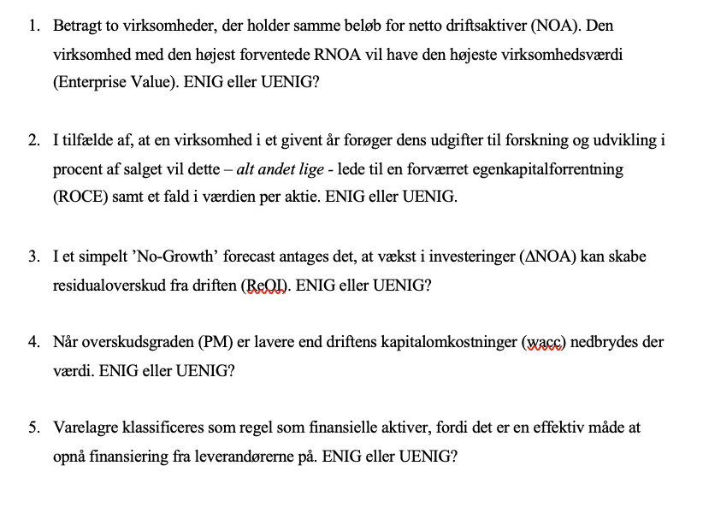
Uenig
Andre faktorer såsom driftmæssige omkostninger, wacc, samt den langsigtede vækstrate spiller ind

Den første del af spørgsmålet er korrekt. Højere udgifter til R&D vil sænke ROCE
Den anden del afhænger af markedets prissætning af R&D

Uenig
Vækst antages kun ved at afkaste kapitalomkostninger, hvorfor det ikke skaber
residualoverskud

Uenig
Det er når RNOA(PM x ATO) er lavere end wacc, at der nedbrydes værdi

Uenig
Det tilhører driften

Opgave 2
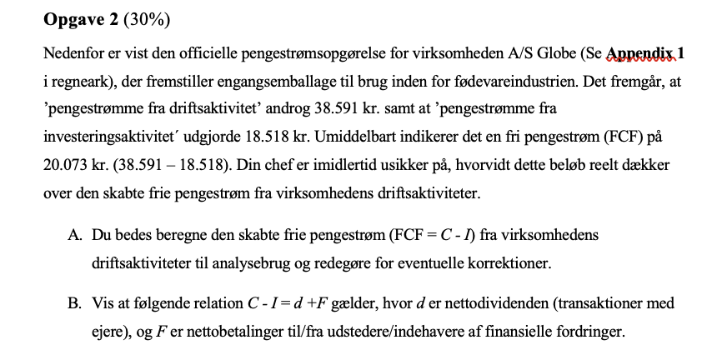
Pengestrømsopgørelse for A/S Globe 2019
Årets resultat | 33,444
Reguleringer | 17,696
Ændring i driftskapital |  | Pengestrømme fra driftsaktivitet |  | 38,591
Varelagre | 434
Tilgodehavender | -1,540 | Netto rentebetalinger | 7,520
Leverandørgæld | 3,633 | Skat @22% | -1,692 | 5,828
Pengestrømme fra drift før finansielle poster og skat | 53,667 | Korrigeret C |  | 32,763
Renteindbetalinger | 8,750
Renteudbetalinger | -1,230 | Pengestrømme fra investeringsaktivitet |  | -18,518
Betalte selskabsskatter | -22,596 | Værdipapirernetto |  | -36,365
Pengestrømme fra driftsaktivitet | 38,591 | Korrigeret I |  | -54,883
Køb af immaterielle aktiver | -11,323
Køb af materielle aktiver | -43,560 | FCF |  | -22,120
Køb af værdipapirer | -8,956
Salg af værdipapirer | 45,321 | Egenkapitalfinansiering (d)
Pengestrømme fra investeringsaktivitet | -18,518 | Betalt udbytte |  | 8,000
Udbetalt udbytte | -8,000
Provenue ved langfristet lånoptagelse | 34,568 | Netto gældsfinansiering (F)
Adfrag på lån | -28,654 | Netto rentebetalinger, efter skat | -5,828
Pengestrømme fra finansieringsaktivitet | -2,086 | Provenu ved langfristet lånoptagelse | -34,568
Ændring i likvider | 17,987 | Afdrag på langfristet gæld | 28,654
Likvider primo | 7,645 | Køb af værdipapirer | -36,365
Likvider ultimo | 25,632 | Ændring i likvider | 17,987 | -30,120
 |  | d+F |  | -22,120

Opgave 3
Rapporteret egenkapitalopgørelse

 |  |  |  | Reserve for værdipapirerer
1,000 kr. | Ordinære aktier | Præference aktier | Overført overskud | disponible for salg | Total
Saldo 1.1. 2019 | 300 | 100 | 10,450 | 50 | 10,900
Nettooverskud |  |  | 1,760 |  | 1,760
Urealiseret gevinst/tab på værdipapirer |  |  |  | 15 | 15
Udbetalt udbytte |  |  | -400 |  | -400
Saldo 31.12. 2019 | 300 | 100 | 11,810 | 65 | 12,275

Af de samlede udbyttebetalinger på 400 tkr. Blev 50 tkr. udbetalt til ejere af præferenceaktier

Rapporteret Totalindkomstopgørelse

1,000 kr. | 2019 |  |  | Reformuleret balance | 2019 | 2018
Nettoomsætning | 12,200 |  |  | Aktiver i alt | 26,170 | 24,625
Produktionsomkostninger | -7,740
Bruttoresultat | 4,460 |  |  | Likvide midler | 10000 | 8500
Salgs- og distributionsomkostninger | -1,230
Administrationsomkostninger | -890 |  |  | Driftsaktiver | 16,170 | 16,125
Ordinært resultat før usædvanlige poster | 2,340 |  |  | Udskudt skatteforpligtigelse | 320 | 280
Restruktureringsomkostninger | -50 |  |  | Leverandørgæld | 2,230 | 1,234
Ordinært resultat før finansielle poster | 2,290 |  |  | Anden gæld | 120 | 130
Finansielle indtægter | 65 |  |  | Netto driftsaktiver (NOA) | 13,500 | 14,481
Finansielle omkostninger | -35
Resultat før skat | 2,320 |  |  | Præferencekapital | 100 | 100
Skat af årets resultat | -560 |  |  | Langfristet lån | 11,060 | 11,910
Nettooverskud | 1,760 |  |  | Kortfristen Lån | 165 | 171
 |  |  |  | Likvide Beholdninger | -10000 | -8500
Nettooverskud | 1,760 |  |  | Netto finansielle forpligtigelser(NFO) | 1,325 | 3,681
Urealiseret gevinst på værdipapirer
disponible for salg, efter skat | 15 |  |  | Egenkapital | 12,175 | 10,800
Totalindkomst | 1,775

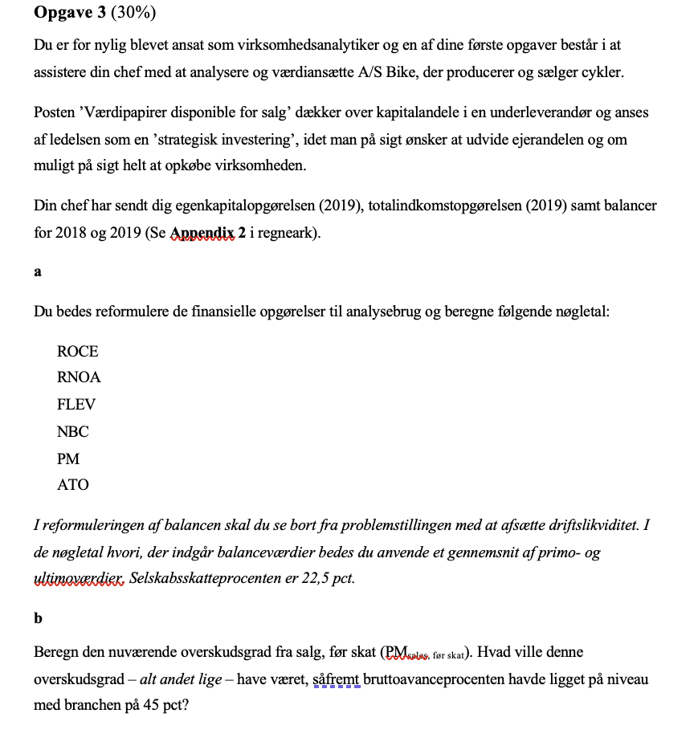
Rapporteret Balance |  |  |  | Reformuleret Totalindkomst |  | 2019
1,000 kr. | 2019 | 2018
Immaterielle aktiver | 3,800 | 4,000 |  | Nettoomsætning |  | 12,200
Materielle aktiver | 5,600 | 5,800 |  | Produktionsomkostninger |  | -7,740
Udskudt skatteaktiv | 120 | 140 |  | Bruttoresultat |  | 4,460
Værdipapirer disponible for salg | 150 | 135 |  | Salgs - og distributionsomkostninger |  | -1,230
Langfristede aktiver i alt | 9,670 | 10,075 |  | Administrationsomkostninger |  | -890
 |  |  |  | Driftsoverskud før skat |  | 2,340
Varebeholdninger | 3700 | 3400
Tilgodehavender | 2800 | 2650 |  | Rapporteret skat | -560
Likvide beholdninger | 10000 | 8500 |  | Skattefordel @22,5% | 7
Kortfristede aktiver i alt | 16,500 | 14,550 |  | Skat fra andet driftsoverskud | -11 | -565
Aktiver i alt | 26,170 | 24,625 |  | Driftsoverskud efter skat |  | 1,776

 |  |  |  | Andet driftoverskud
Ordinær aktiekapital | 300 | 300 |  | Restruktureringsomkostninger | -50
Præferenceaktiekapital | 100 | 100 |  | Skat | 11 | -39
Overført overskud | 11,810 | 10,450 |  | Urealiseret gevinst på værdipapirer |  | 15
Reserve for værdipapirer disponible for salg | 65 | 50 |  | Samlet driftsoverskud (OI) |  | 1,752
Egenkapital i alt | 12,275 | 10,900
 |  |  |  | Finansielle indtægter | 65
Udskudt skatteforpligtelse | 320 | 280 |  | Finansielle omkostninger | -35 | 30
Realkreditlån | 8,760 | 9,900 |  | Skattefordel @ 22,5% |  | -6.75
Banklån | 2,300 | 2,010 |  | Udbetaling af præferenceaktier |  | -50
Langfristede forpligtelser i alt | 11,380 | 12,190 |  | Netto Finansielle Omkostninger(NFE) |  | -27

Realkreditlån | 120 | 110 |  | Totalindkomst |  | 1,725
Banklån | 45 | 61
Leverandørgæld | 2,230 | 1,234
Anden gæld | 120 | 130 |  | Reformuleret egenkapitalsopgørelse
Kortfristede forpligtelser i alt | 2,515 | 1,535 |  | Saldo start |  | 10,900
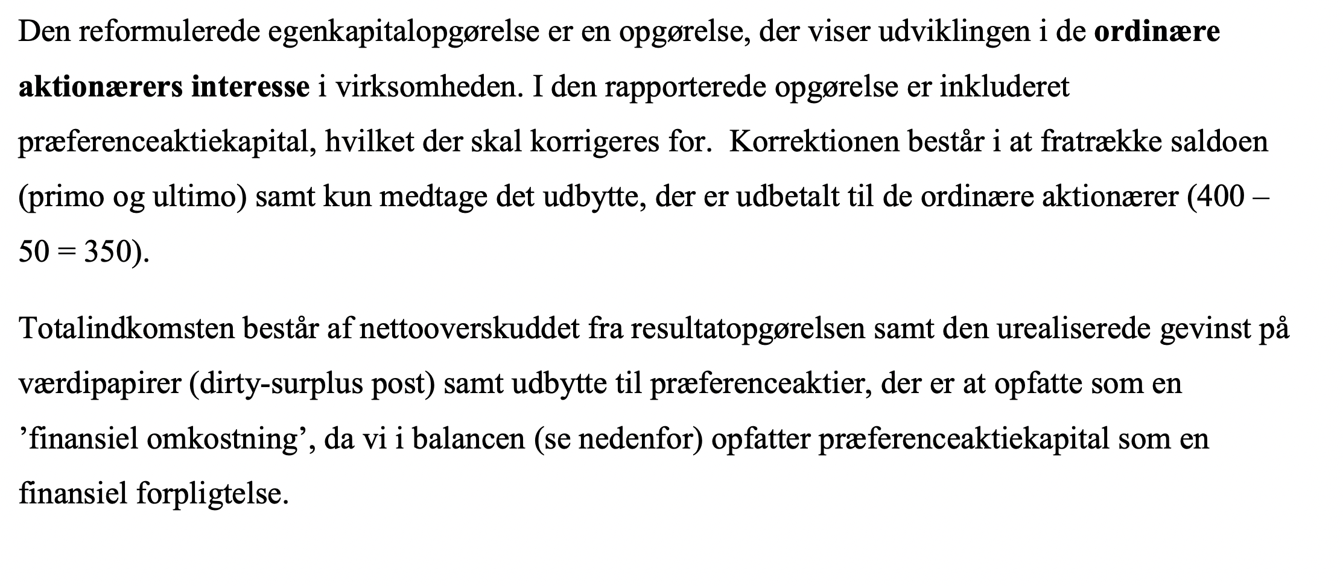
Forpligtelser i alt | 13,895 | 13,725
Passiver i alt | 26,170 | 24,625 |  | Udbetalt udbytte |  | -350
 |  |  |  | Nettooverskud | 1,760
 |  |  |  | Urealiseret Gevinst på VP | 15
 |  |  |  | Præferenceudbytte | -50
 |  |  |  | Totalindkomst |  | 1,725

 |  |  |  | Saldo slut |  | 12,275

 |  |  |  | ROCE = TOTALindkomst/GNS CSE | 0.15016322089
 |  |  |  | RNOA = OI /GNS NOA | 0.1252099639
 |  |  |  | FLEV = GNS NFO /GNS CSE | 0.21788900979
 |  |  |  | NBC = NFE/GNS NFO | -0.01068717539
 |  |  |  | PM = OI /SALG | 0.14358606557
 |  |  |  | ATO= SALG/GNS NOA | 0.87202029949

 |  |  | 2b)

Opave 4
 | Budgetperiode |  |  |  |  | Terminal-
 | 2020E | 2021E | 2022E | 2023E | 2024E | periode
Salgsvækstrate | 4% | 4% | 3% | 3% | 2% | 2%
PM (før skat) | 20% | 22% | 20% | 18% | 18% | 18%
Effektiv skatteprocent | 24% | 24% | 24% | 24% | 24% | 24%
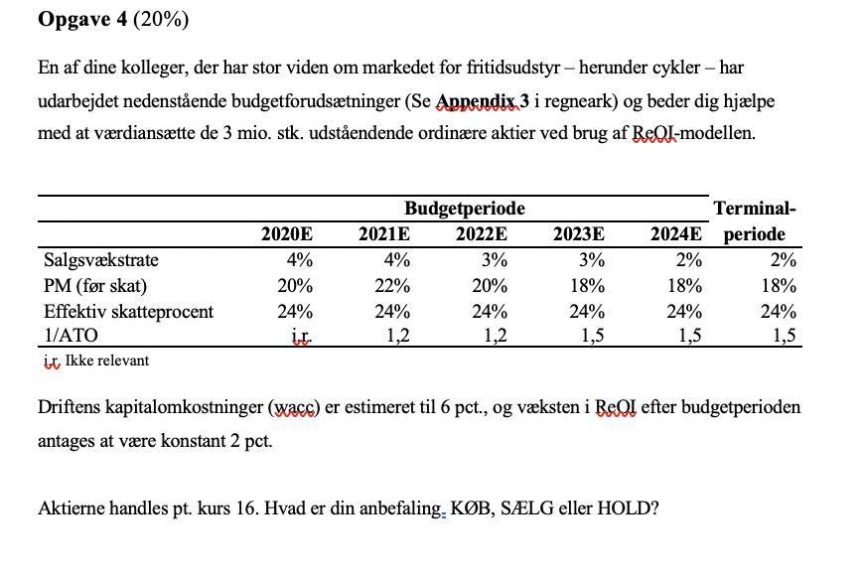
1/ATO | i.r. | 1.2 | 1.2 | 1.5 | 1.5 | 1.5
i.r. Ikke relevant

 |  |  |  |  |  | RR | 0.06
 |  |  |  |  |  | Growth | 0.02
 | 1 | 2 | 3 | 4 | 5
 | 2020E | 2021E | 2022E | 2023E | 2024E
Nettoomsætning | 12,688 | 13,196 | 13,591 | 13,999 | 14,279
Driftsoverskud fra salg(Før skat) | 2,538 | 2,903 | 2,718 | 2,520 | 2,570 |  | ReOI=OI-(NOA*Wacc)
Skat | 609 | 697 | 652 | 605 | 617
Driftsoverskud fra salg(Efter skat) | 1,929 | 2,206 | 2,066 | 1,915 | 1,953

NOA | 13,500 | 15,835 | 16,310 | 20,999 | 21,419
NFO | 1,325
CSE | 12,175

ReOI = OI - wacc * NOA | 1,119 | 1,256 | 1,087 | 655 | 668
df = (1 + wacc)^(t) | 1.06 | 1.12 | 1.19 | 1.26 | 1.34
PV ReOI = ReOI / df | 1055.2603774 | 1118.0255465 | 912.92715463 | 518.94741229 | 499.36449107
Sum PV ReOI | 4104.5249818
TV = ReOI * (1 + g) / (wacc - g) |  |  |  |  | 17,041
PV TV = TV / df | 12733.794522
EV = NOA + Sum PV ReOI + PV TV | 30,338
NFO | 1,325
V^(E) = EV - NFO | 29,013
Antal aktier | 3000
Værdi per aktie | 9.7

Da den fundamentale værdi ligger under (9,7) så vil jeg anbefale at sælge.

